レイアウト
画面仕様 |  | システム名 | ユースケースグループ |  | ユースケース | 作成者 | 作成日 | 更新者 | 更新日
 |  | 航空チケット予約システム | チケット予約サービス |  | フライトの空席状況を照会する | 電電 次郎 | 2014-01-01

画面名 | 空席照会画面 |  | 画面ID | B102

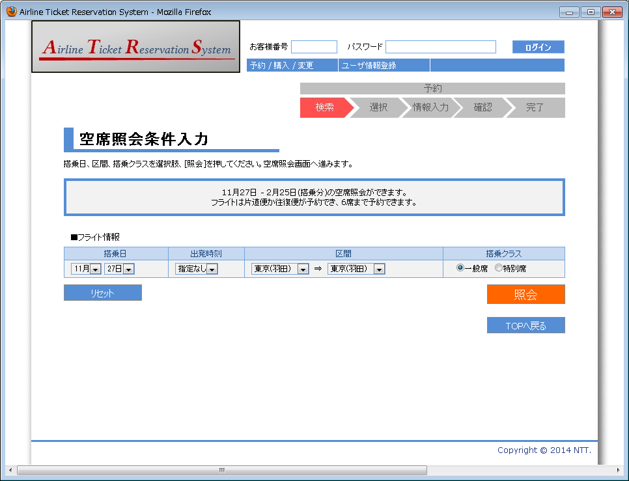

1
2
3

4
5
6
7
8
9
10

12
11

13

画面名 | 空席照会画面（入力値エラーの場合） |  | 画面ID | B102

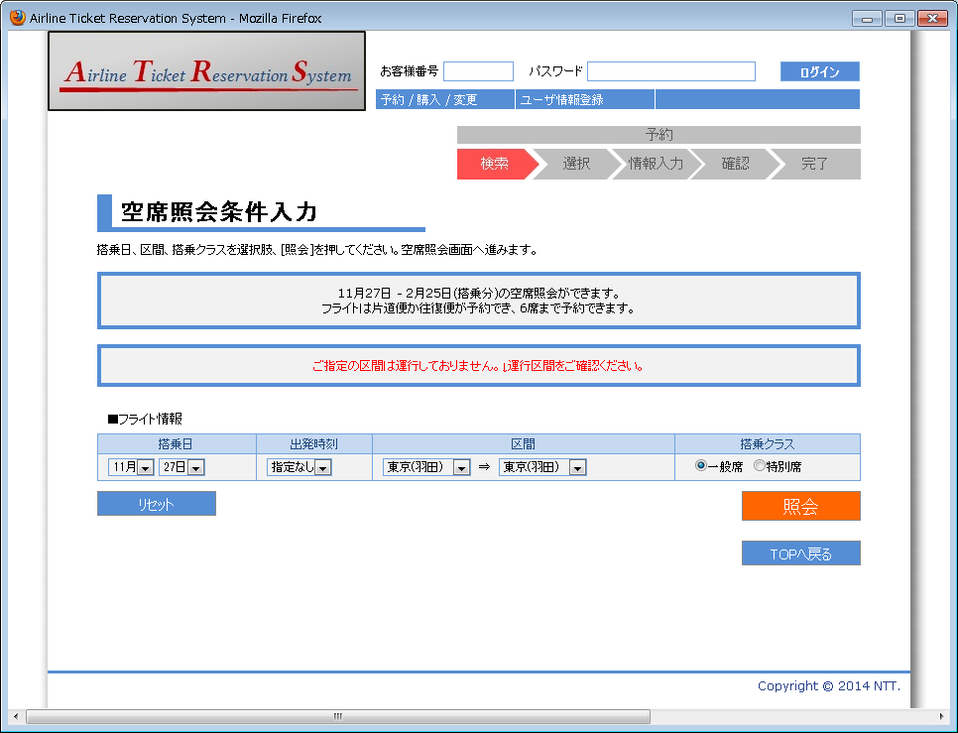

14

